关系图
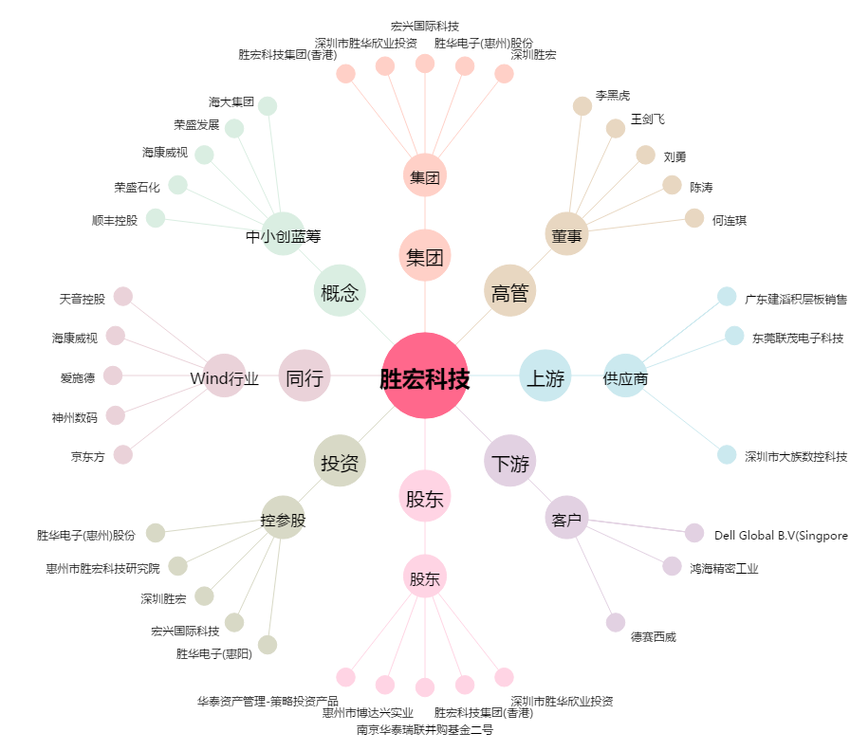
胜宏科技[300476.SZ] - 关系概览图

